Sheet1
《遇见未知的自己》 读书笔记，作者：张徳芬, Date 2014/3/5

马车 | 乘客 | 马车夫 | 马 | 路
 | 真我 | 潜意识 | 表意识 | 运

 | 图 1：人生

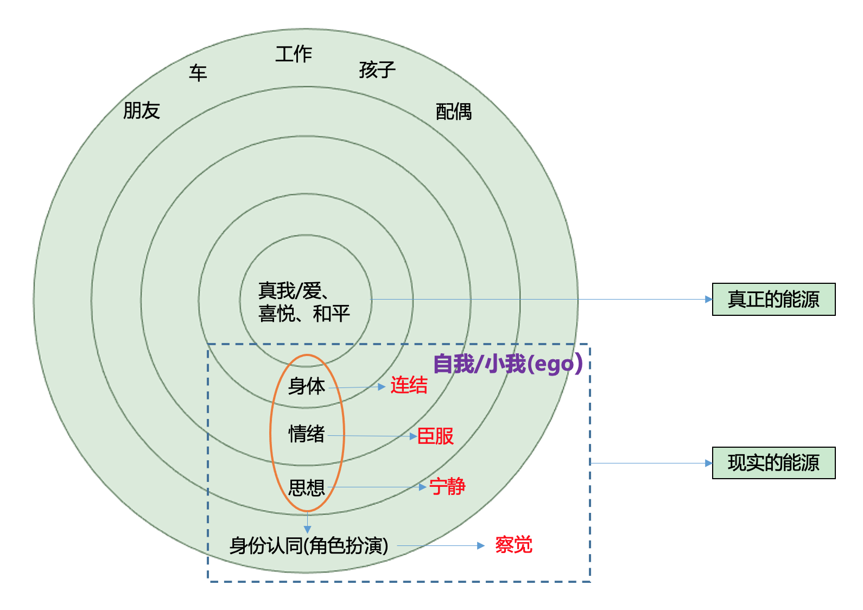

 | 图 2 ： 人的心理机制

 |  |  |  |  |  | A（事件） | B（信念、想法） |  | C （结果）
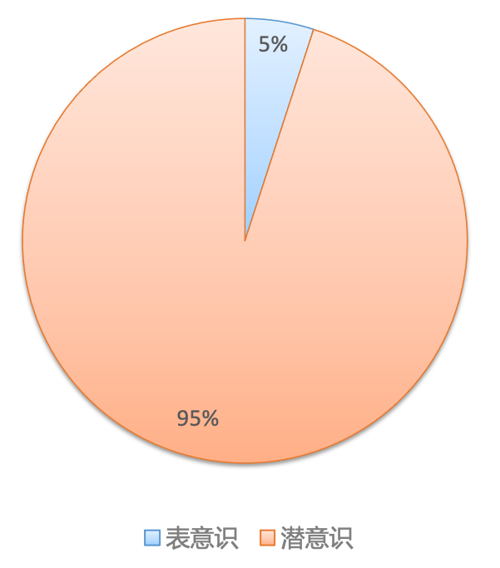
 |  |  |  |  |  |  | 图 3：ABC理论

 |  |  | 身体障碍
 | 图 4：潜意识中的人生模式（胜肽） |  | 情感障碍 |  | 1 吸引力法则 |  |  | 解除人生模式
 |  |  | 思想障碍 |  | 2 能量争夺战（Ego）
 |  |  | 身份认同

